欧美
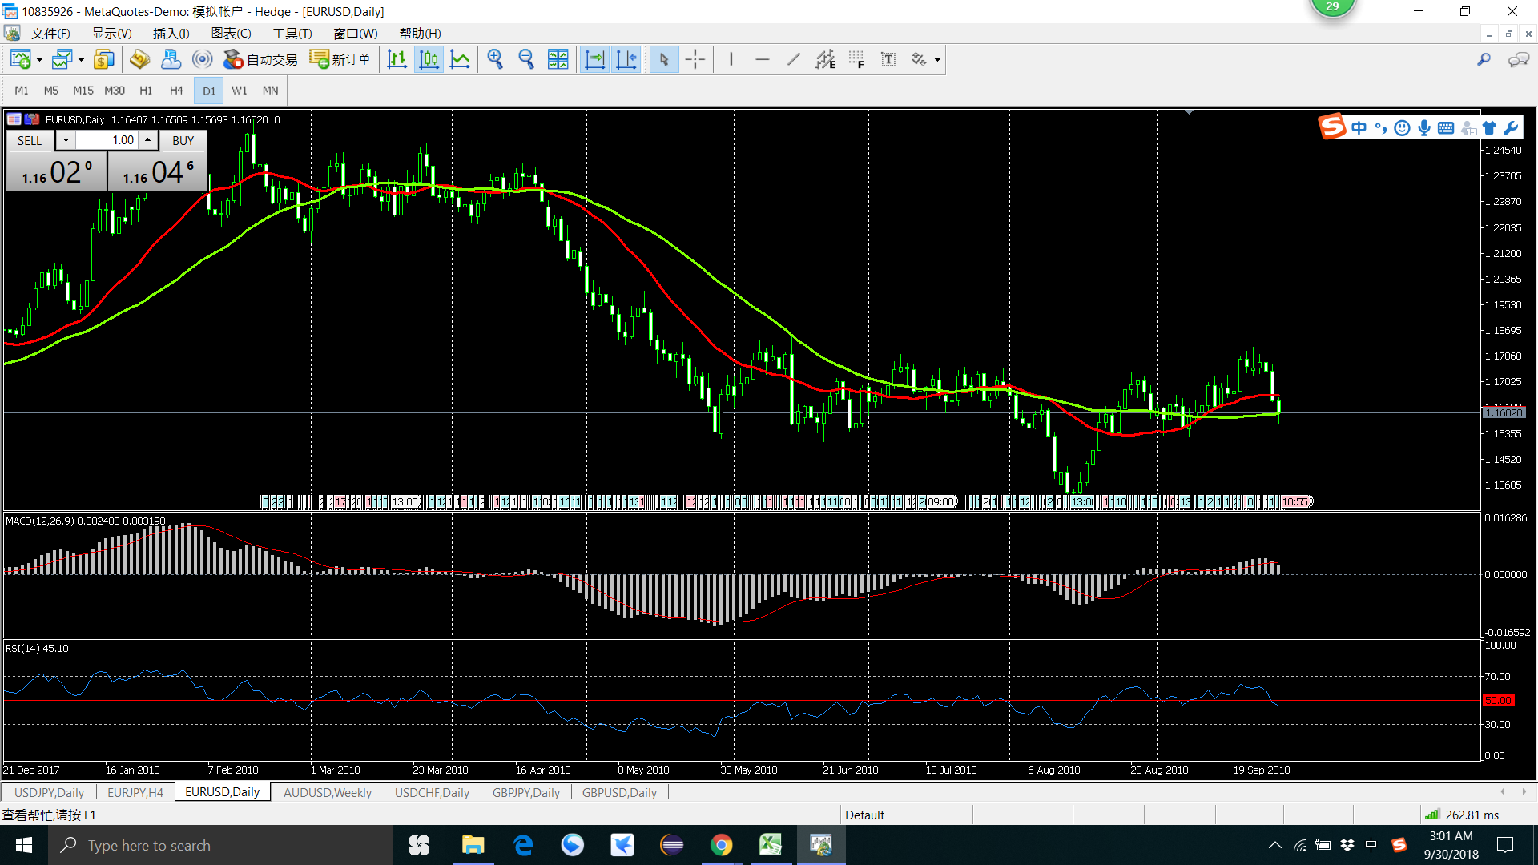
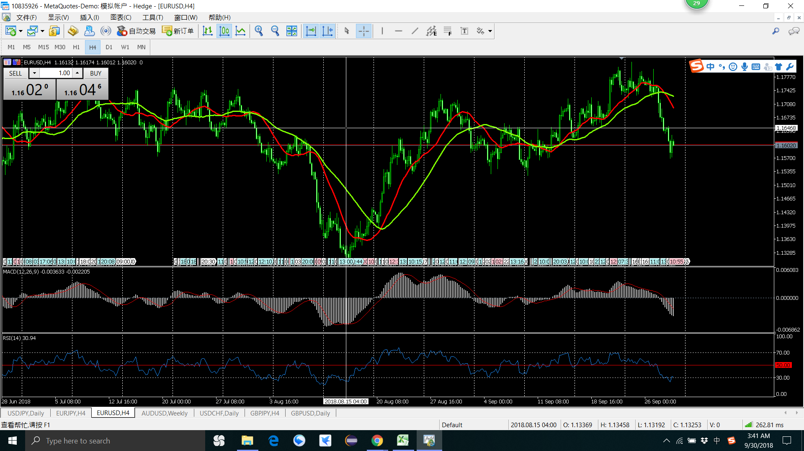

买
卖

2018 年 8月 9月
1 买 有问题，趋势不明显就出手了 20180803
2 卖 没有设置止损 卖出后就反弹了 20180815
3 卖 趋势不明显 就出手了 20180904
总结 ： 受上比交易影响（亏钱的影响），
要理性，交易之间应该是独立的
卖

买

卖

卖

美加
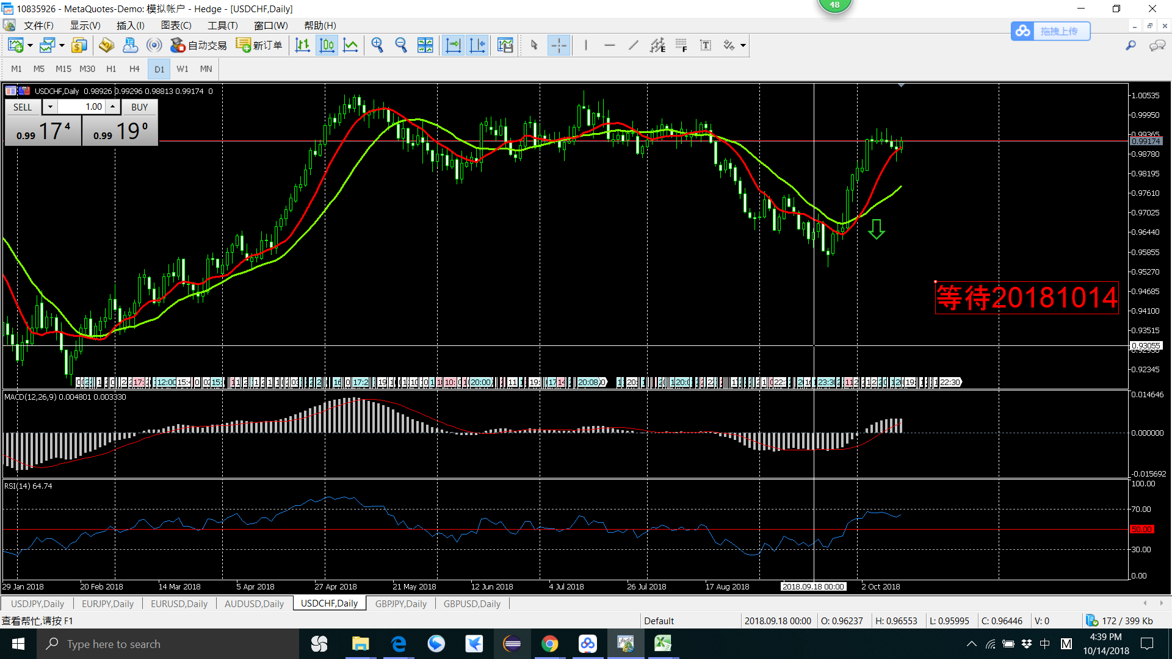
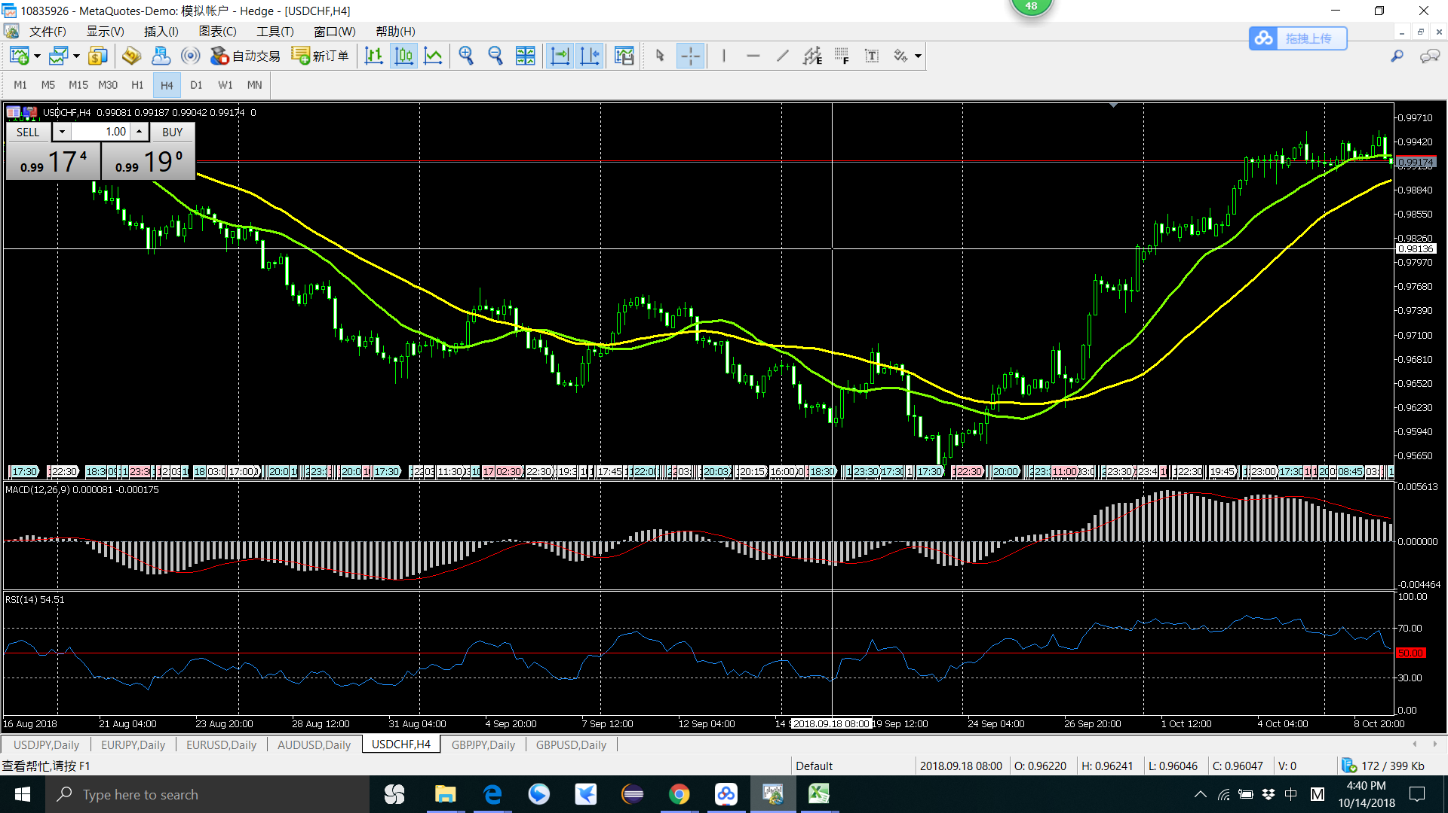

卖

卖

2018 年 9月 18月
1 卖 不是买卖点 20180918
结 ： 操作的级别先确定好，一定亏损后要清空清空 H4的卖点按照D1的清空点清空了

镑日
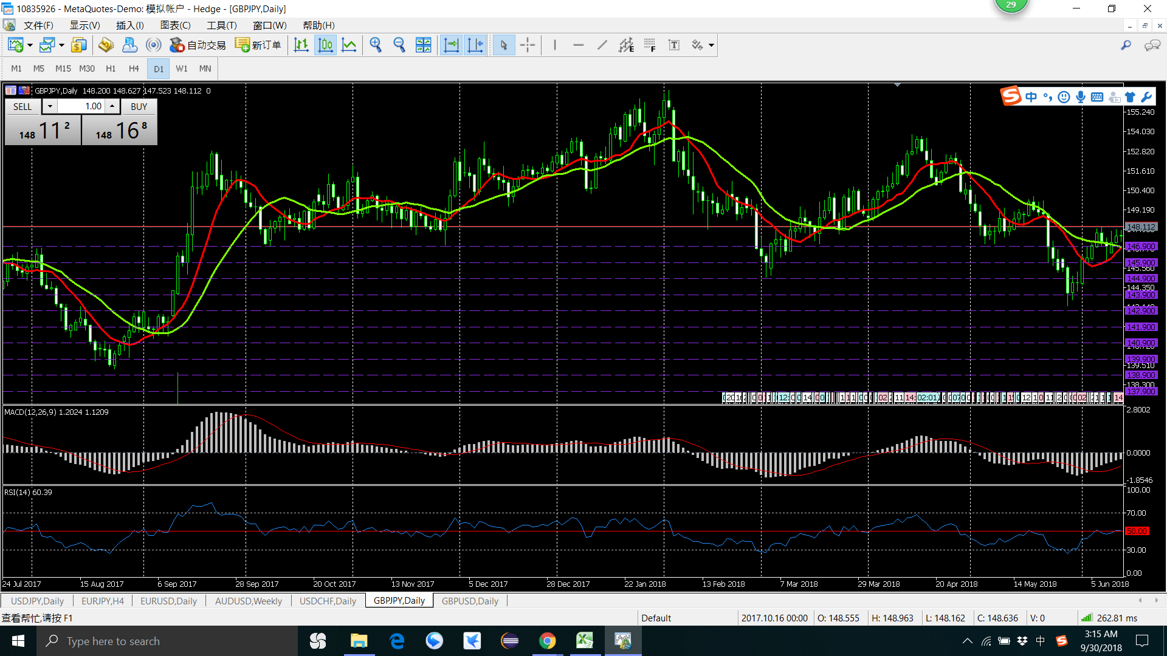
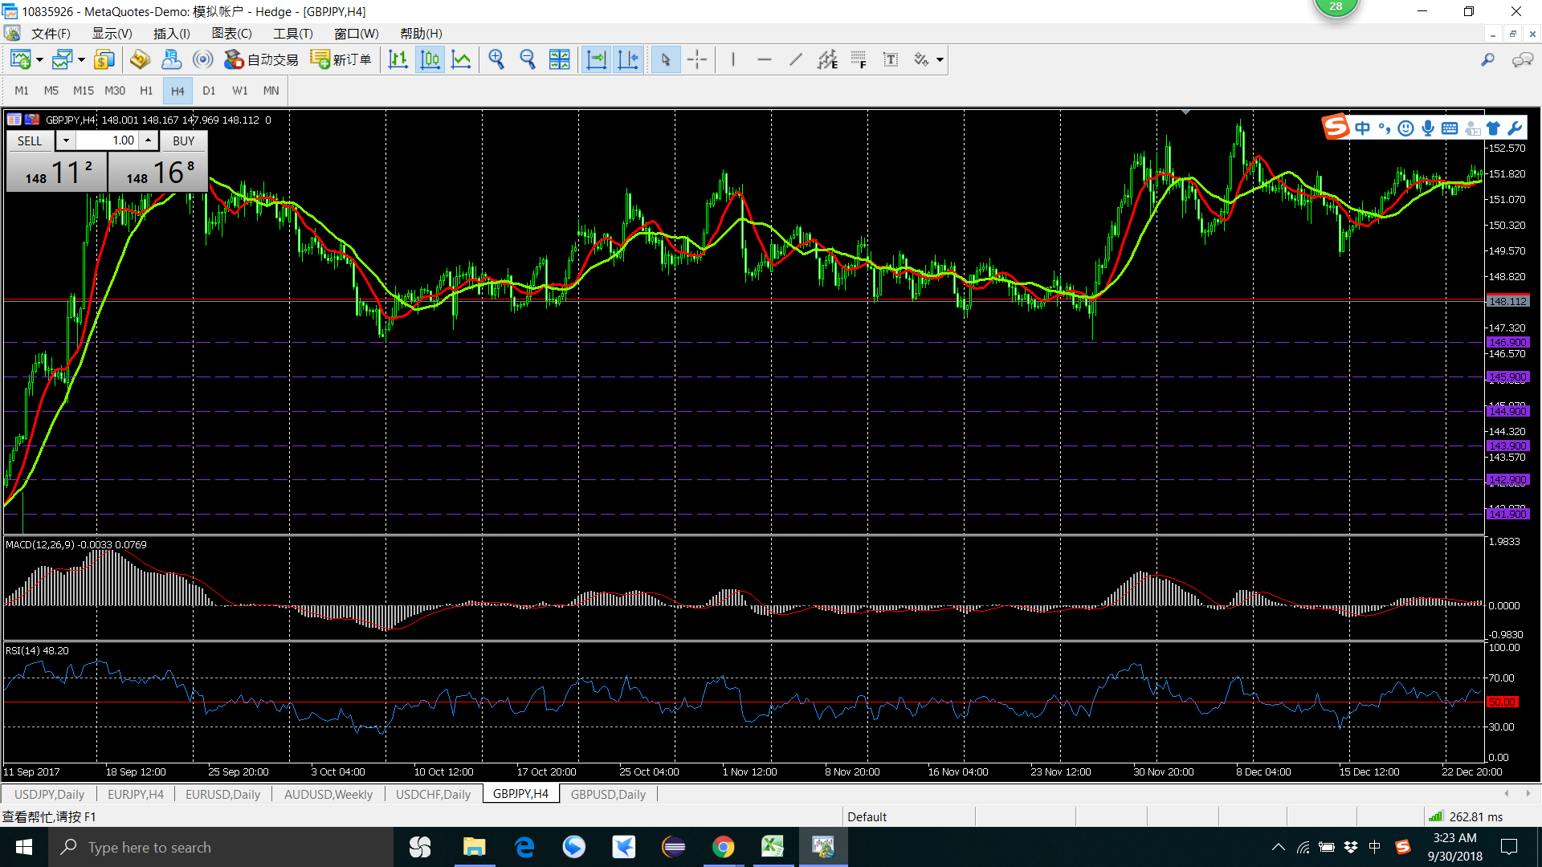

1 卖 趋势不明显就出手了 20171006
2 卖 趋势不明显 就出手了
总结 ： 趋势明显后在出手，
一定要设置好止损价位
心态要平和，不是每一笔都能纂钱

卖
卖

2 卖 H4 K线
1 卖 H4 K线

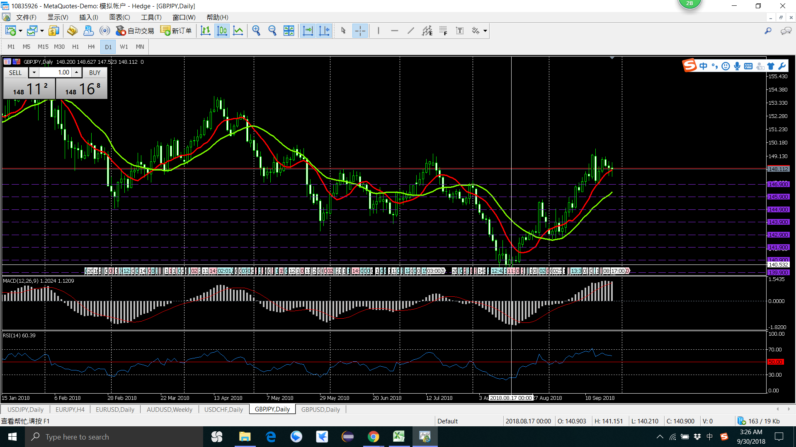
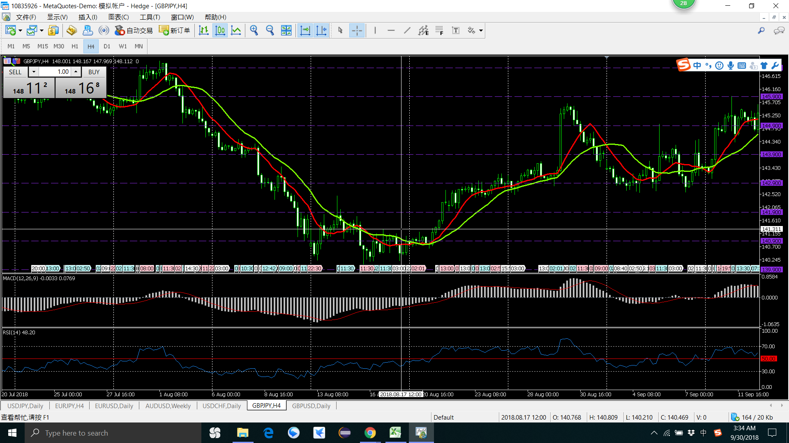

1 卖 卖在了最低点 20180817
H4 已经在盘整了
不是进入点 不是卖点（）
总结 ： 趋势没有踩上，请别出手
心态要平和，踏空趋势后不要出手

卖

卖

镑美
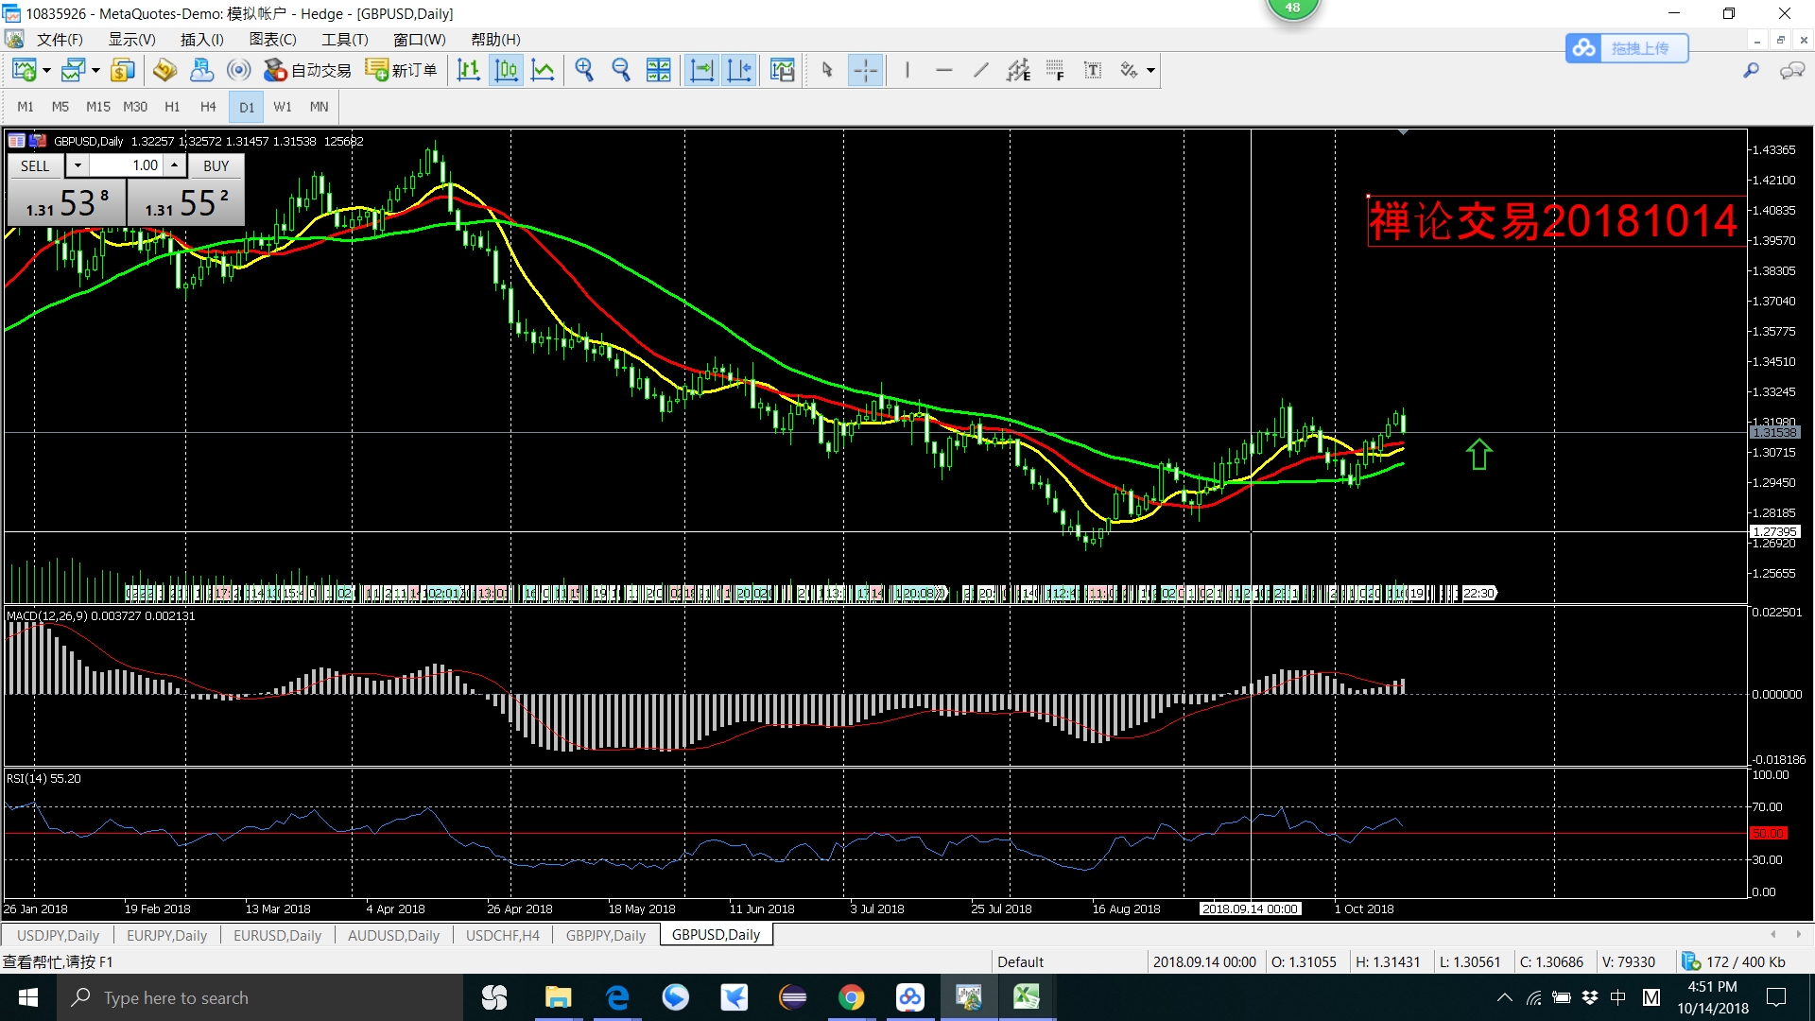
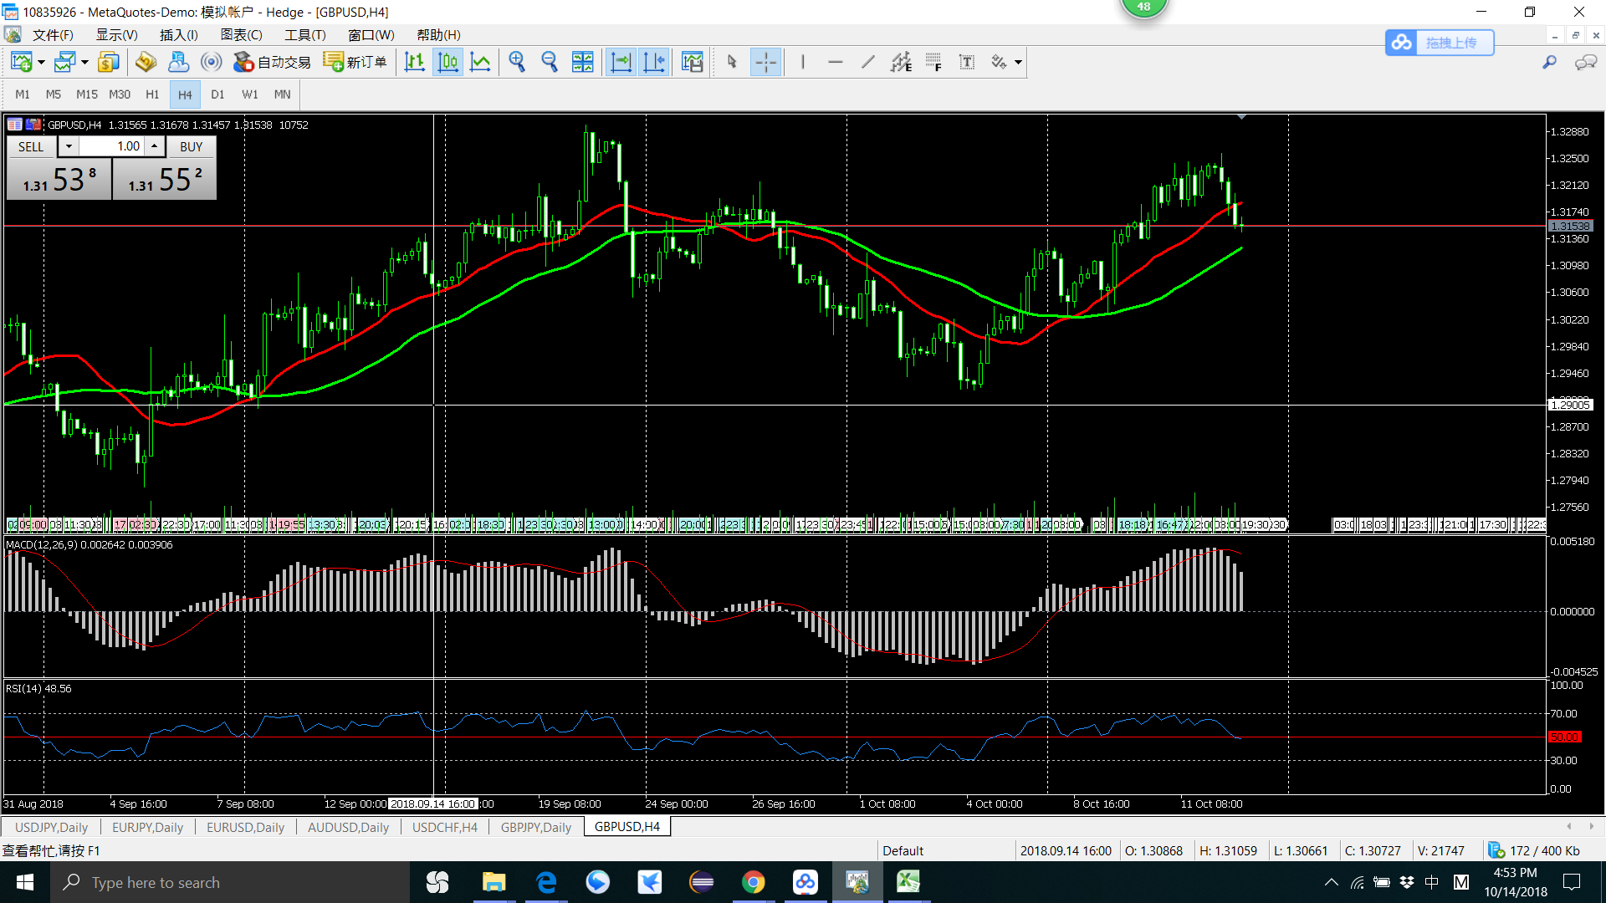

2018 年9月 14月
1 买 D1 买点 其实是H1的买点
结 ： 买正确， 但没有设置止盈，最后亏钱出来了

买

买

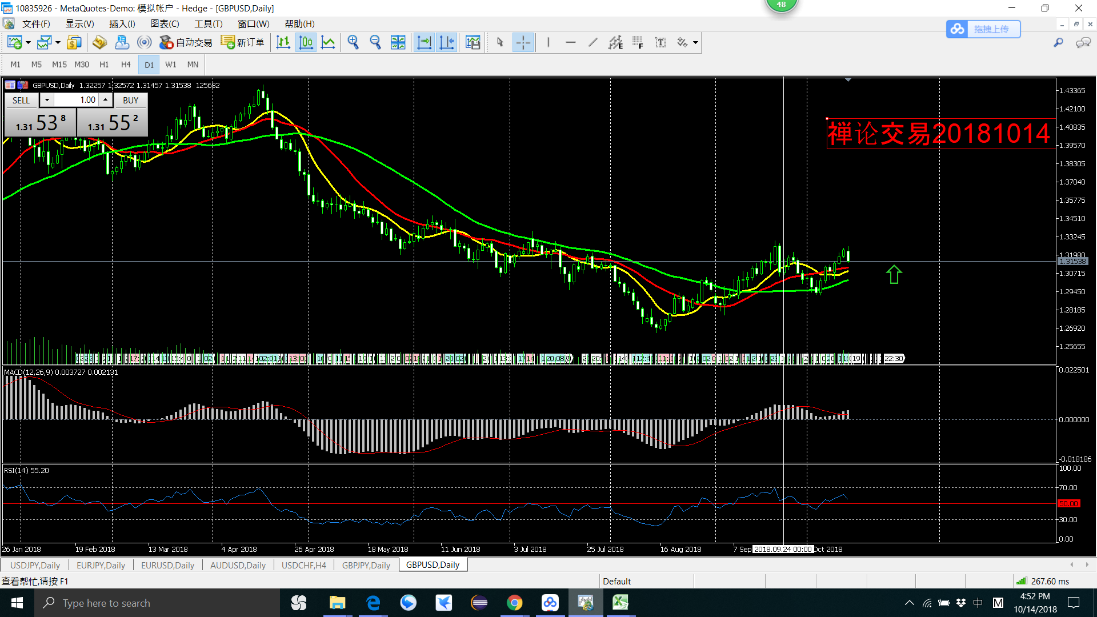
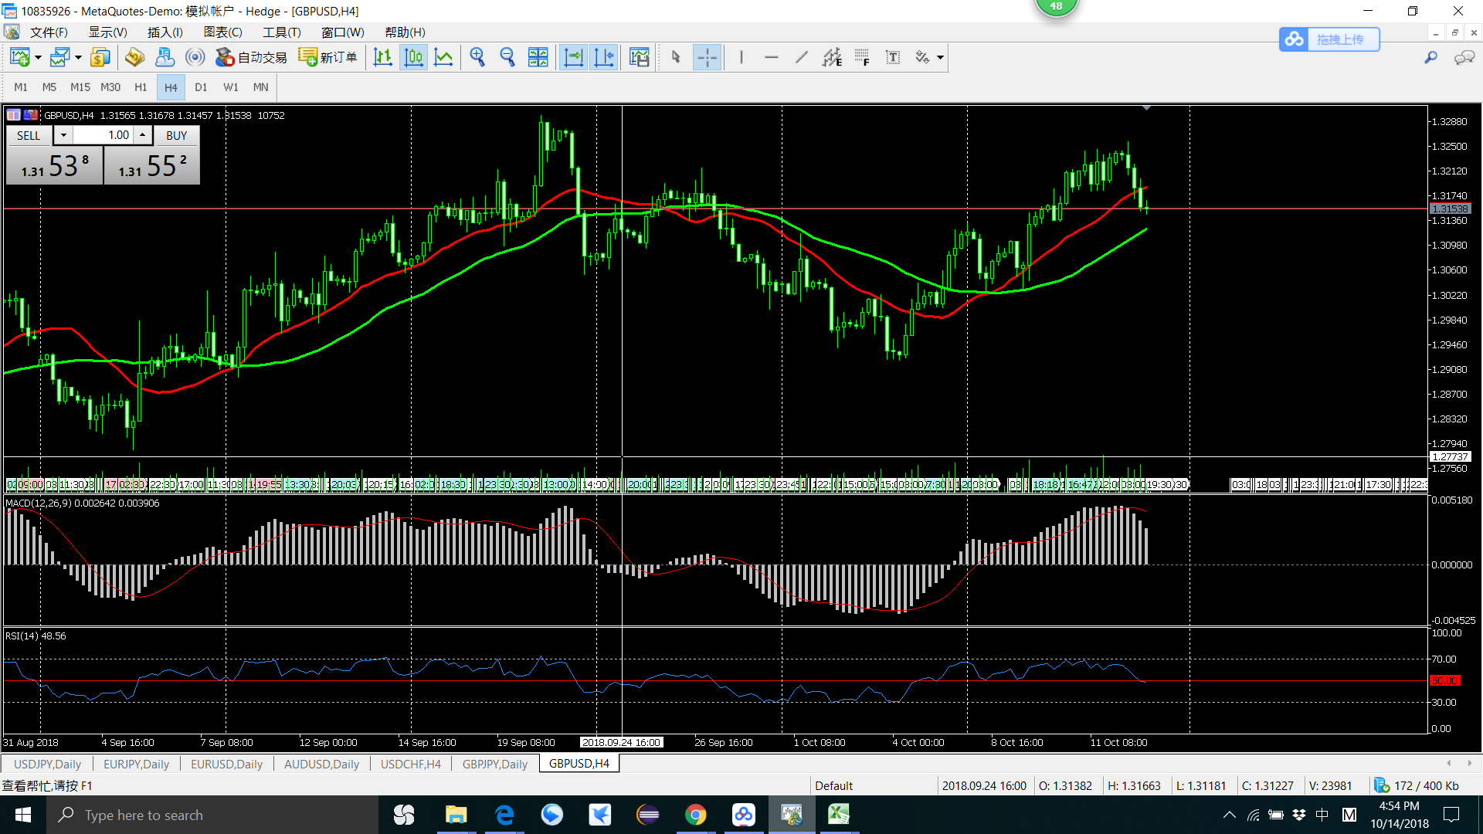

2018 年9月 14月
1 买 买点不正确
结 ： 买点不正确，不是各个级别的买点

买

买

略缩图
2018 年 8月 9月
1
结 ： 受上比交易影响（亏钱的影响），
要理性，交易之间应该是独立的

买
卖

卖
卖

2 卖 H4 K线

卖

